Sheet1
 | Total Geral | Total de Masculino | Masculino |  |  |  | Total de Feminino | Feminino
Localidade da Escola |  |  | Federal | Estadual | Municipal | Privada |  | Federal | Estadual | Municipal | Privada
Salvador | 72,445 | 33,878 | 81 | 22,903 | 8,277 | 2,617 | 38,567 | 72 | 25,335 | 11,262 | 1,898

Sexo |  | Dependência Administrativa

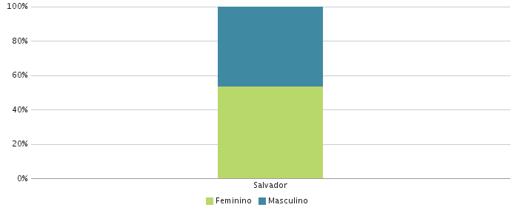 |  | 